Solicitud gráfica
 | Área: | Ciencias Naturales |  |  | Fecha:
 | Grado: | 11
 | Título del tema: | Los espejos y las lentes |  |  | ¿Cuaderno de estudio o recurso? | Recurso
 | Editor: | Diana García |  |  | Motor del recurso | F12

 | Código guión o recurso: | CN_11_06_REC_90 | ← Para determinar este código, visite la hoja de Ayuda
 |  |  |  |  | ESPECIFICACIÓN DE ARCHIVOS A ENTREGAR
Núm. | Archivo Shutterstock o ruta en web | Imagen para: | Tipo | Ubicación de la imagen en el recurso F12 | Nombre imagen SMALL | Tamaño imagen SMALL | Nombre imagen ZOOM | Tamaño imagen ZOOM | Descripción | Observaciones
IMG01 | 269605934 | Recurso F12 | Ilustración | Contenido | CN_11_06_REC_90_IMG01.jpg | 0 |  |  | Imagen para ícono. Imagen del ojo | Imagen para ícono. Eliminar el título
IMG02 | Imagen | Recurso F12 | Ilustración | Contenido | CN_11_06_REC_90_IMG02.jpg | 0 |  |  | Imagen de lentes | 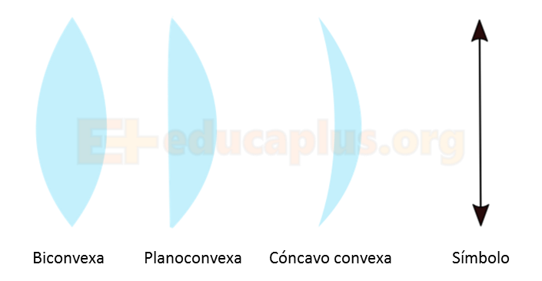 Tener en cuenta que este recurso no tiene tamaño específico de imágenes, por tanto, NO es necesario que queden cuadradas, se pueden dejar horizontales como está en la imagen, igual para el resto de imágenes de este recurso. lustrar similar a la imagen. Hacer las lentes con un azul un poco mas oscuro. La flecha también se puede hacer azul.
IMG03 | Imagen | Recurso F12 | Ilustración | Contenido | CN_11_06_REC_90_IMG03.jpg | 0 |  |  | Imagen de lentes | 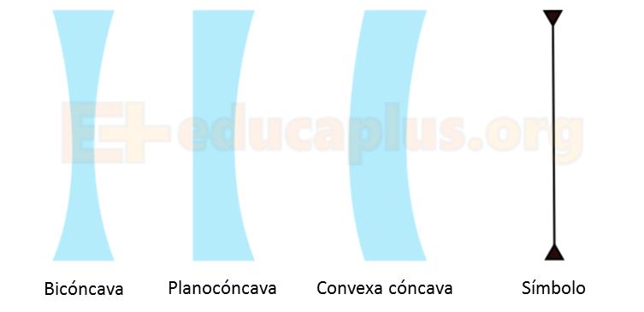 Ilustrar similar a la imagen. Hacer las lentes con un azul un poco mas oscuro. La flecha también se puede hacer azul.
IMG04 | Imagen | Recurso F12 | Ilustración | Contenido | CN_11_06_REC_90_IMG04.jpg | 0 |  |  | Imagen | Ilustrar similar. Engrosar las líneas y mejorar la nítidez. Invertir el orden de los colores para que no quede igual a la imagen del libro, las dos lineas azules con flechas pasarlas a verdes y viseversa. Lo mismo entre el rojo y el morado.
IMG05 | Imagen | Recurso F12 | Ilustración | Contenido | CN_11_06_REC_90_IMG05.jpg | 0 |  |  | Imagen |  Ilustrar similar. Engrosar las líneas y mejorar la nítidez. Invertir el orden de los colores para que no quede igual a la imagen del libro, las dos lineas azules con flechas pasarlas a verdes y viseversa. Lo mismo entre el rojo y el morado.
IMG06 | 298567226 | Recurso F12 | Ilustración | Contenido | CN_11_06_REC_90_IMG06.jpg | 0 |  |  | Defectos de la visión | 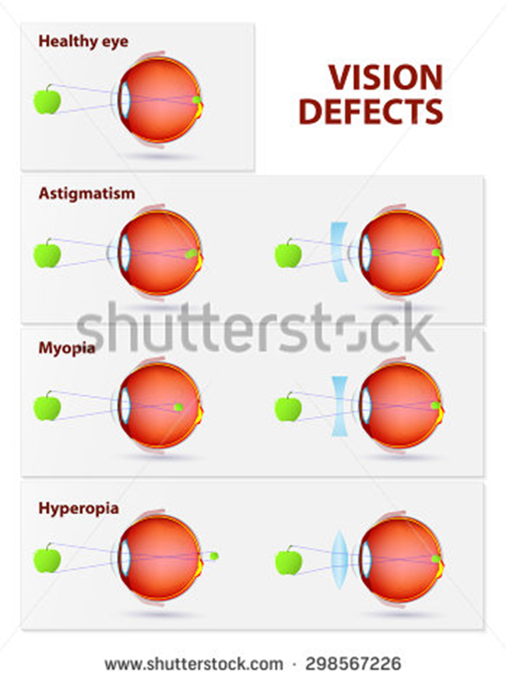 Cambiar a español: Visión defects: Defectos de la visión / Healthy eye: Ojo sano / Astigmatism : Astigmatismo / Myopia: Miopía / Hyperopia : Hipermetropía

